歌詞省字王
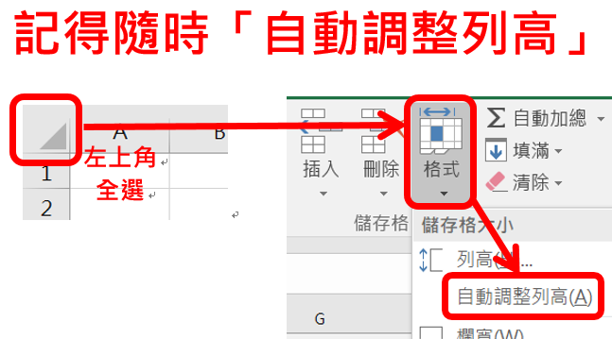
歌詞省字王(只能填紅框) |  |  | 歌名：
步驟1 貼上原始歌詞 | 步驟2-1 設定模組 | 步驟2-2 設定歌詞 | 步驟3-1 使用模組 | 步驟3-2 對應歌詞 | 步驟4 重組歌詞
每條大街小巷 每個人的嘴裡 見面第一句話 就是恭喜恭喜 恭喜恭喜恭喜你呀 恭喜恭喜恭喜你 冬天一到盡頭 真是好的消息 溫暖的春風 就要吹醒大地 恭喜恭喜恭喜你呀 恭喜恭喜恭喜你 皓皓冰雪溶解 眼看梅花吐蕊 漫漫長夜過去 聽到一聲雞啼 恭喜恭喜恭喜你呀 恭喜恭喜恭喜你 經過多少困難 經歷多少磨練 多少心兒盼望 盼望春的消息 恭喜恭喜恭喜你呀 恭喜恭喜恭喜你 每條大街小巷 每個人的嘴裡 見面第一句話 就是恭喜恭喜 恭喜恭喜恭喜你呀 恭喜恭喜恭喜你 冬天一到盡頭 真是好的消息 溫暖的春風 就要吹醒大地 恭喜恭喜恭喜你呀 恭喜恭喜恭喜你 恭喜恭喜恭喜你呀 恭喜恭喜恭喜你 | A | 每條大街小巷 每個人的嘴裡 見面第一句話 就是恭喜恭喜 | A | 每條大街小巷 每個人的嘴裡 見面第一句話 就是恭喜恭喜 | 每條大街小巷 每個人的嘴裡 見面第一句話 就是恭喜恭喜 恭喜恭喜恭喜你呀 恭喜恭喜恭喜你 冬天一到盡頭 真是好的消息 溫暖的春風 就要吹醒大地 恭喜恭喜恭喜你呀 恭喜恭喜恭喜你 皓皓冰雪溶解 眼看梅花吐蕊 漫漫長夜過去 聽到一聲雞啼 恭喜恭喜恭喜你呀 恭喜恭喜恭喜你 經過多少困難 經歷多少磨練 多少心兒盼望 盼望春的消息 恭喜恭喜恭喜你呀 恭喜恭喜恭喜你 每條大街小巷 每個人的嘴裡 見面第一句話 就是恭喜恭喜 恭喜恭喜恭喜你呀 恭喜恭喜恭喜你 冬天一到盡頭 真是好的消息 溫暖的春風 就要吹醒大地 恭喜恭喜恭喜你呀 恭喜恭喜恭喜你 恭喜恭喜恭喜你呀 恭喜恭喜恭喜你
 | B | 恭喜恭喜恭喜你呀 恭喜恭喜恭喜你 | B | 恭喜恭喜恭喜你呀 恭喜恭喜恭喜你
 | C | 冬天一到盡頭 真是好的消息 溫暖的春風 就要吹醒大地 | C | 冬天一到盡頭 真是好的消息 溫暖的春風 就要吹醒大地
 | D | 皓皓冰雪溶解 眼看梅花吐蕊 漫漫長夜過去 聽到一聲雞啼 | B | 恭喜恭喜恭喜你呀 恭喜恭喜恭喜你
 | E | 經過多少困難 經歷多少磨練 多少心兒盼望 盼望春的消息 | D | 皓皓冰雪溶解 眼看梅花吐蕊 漫漫長夜過去 聽到一聲雞啼
 |  |  | B | 恭喜恭喜恭喜你呀 恭喜恭喜恭喜你
 |  |  | E | 經過多少困難 經歷多少磨練 多少心兒盼望 盼望春的消息
 |  |  | B | 恭喜恭喜恭喜你呀 恭喜恭喜恭喜你
 |  |  | A | 每條大街小巷 每個人的嘴裡 見面第一句話 就是恭喜恭喜
 |  |  | B | 恭喜恭喜恭喜你呀 恭喜恭喜恭喜你
 |  |  | C | 冬天一到盡頭 真是好的消息 溫暖的春風 就要吹醒大地
 |  |  | B | 恭喜恭喜恭喜你呀 恭喜恭喜恭喜你
 |  |  | B | 恭喜恭喜恭喜你呀 恭喜恭喜恭喜你
 |  |  |  | #N/A
 |  |  |  | #N/A
247 | 5 | 110 | 13 |  | 247

省字記錄 | 247-(5+110+13)=119字 |  |  | 比較歌詞結果 (原始v.s.重組) | 相同

